상품제안서
스피디 슬림 핏 보조배터리 10000mAh (CP 0.2M 원형 케이블+8P 젠더포함) | 상품코드: S40668

 |  |  |  |  |  |  | 02-713-8555 | www.synergygift.co.kr
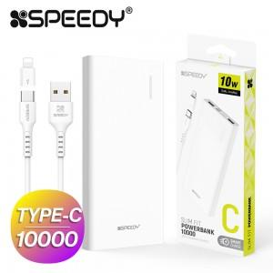

【상세/제작정보】

【인쇄/포장옵션】 | 레이저, 풀칼라 / 포장지포장

【공급단가】 | 수량 | 50~ | 100~ | 500~ | 1,000~ | 3,000~
*VAT별도 | 단가 | 8,450원 | 8,250원 | 7,990원 | 7,600원 | 7,340원

【상품 URL】 | https://www.synergygift.co.kr:443/src/goods_detail.php?gdno=40668

